Estadísticas
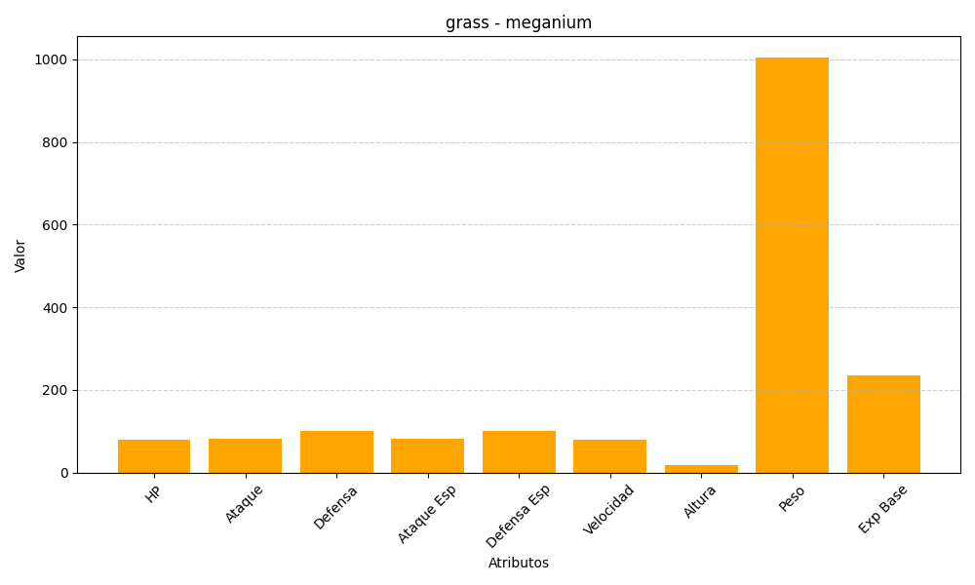
ID | Nombre | Tipo | HP | Ataque | Defensa | Ataque Especial | Defensa Especial | Velocidad | Altura | Peso | Experiencia Base
154 | meganium | grass | 80 | 82 | 100 | 83 | 100 | 80 | 18 | 1005 | 236

